Опалубка стен
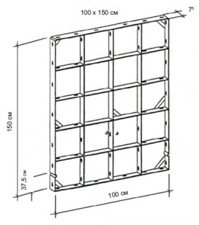
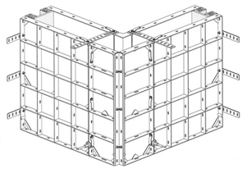
Стоимость аренды комплекта стены - 550 руб за м2 в мес
Минимальный срок аренды - 2 недели
СТОИМОСТЬ АРЕНДЫ КОМПЛЕКТУЮЩИХ СТЕНОВОЙ ОПАЛУБКИ:

Наименование | Размер | Аренда руб. (с НДС)/в день | Аренда руб. (с НДС)/в мес
Балка выравнивающая | 0,8 м | 1 | 30
 | 1,0 м | 1.2 | 36
 | 1,25 м | 1.3 | 39
 | 1,5 м | 1.5 | 45
 | 2,0 м | 2 | 60
Замок | литой клиновой | 1.5 | 45
 | удлинёный (вставка 250 мм) | 2.8 | 84
 | ГАММА | 3 | 90
Шкворень | в сборе с гайкой | 1.5 | 45
Шайба под стяжку | 180 * 180 | 0.5 | 15
Подмости | кронштейн | 3.5 | 105
Захват | крановый | 15 | 450
Подкос | 2х- уровневый | 8 | 240
 | 1-уровневый | 10 | 300
Гайка оцин. | D = 100мм | 0.5 | 15
Винт стяжной | 1 м/пог (любая нарезка до 6м) | 0.5 | 15

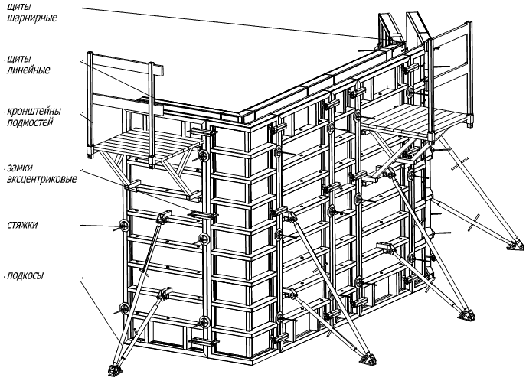

Стоимость аренды комплекта мелкощитовой опалубки - 550 руб за м2 в мес

Стоимость аренды комплекта крупнощитовой опалубки - 600 руб за м2 - за месяц

Опалубка перекрытий
Стоимость аренды опалубки перекрытий от 240 руб за м2 в мес.
Стоимость аренды фанеры - от 180 руб за м2 в мес
Минимальный срок аренды - 2 недели

Стойка телескопическая

 | Стойка-домкрат (рабочая высота) | Аренда (руб/сутки) | Аренда (руб/мес)
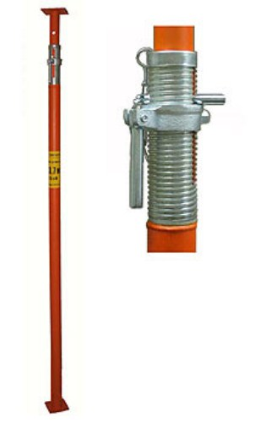 ФОТО | СД 1.7 — 3.1 м | 3.8 | 114.0
 | СД 2.0 — 3.7 м | 3.9 | 117.0
 | СД 2.4 — 4.2 м | 4.7 | 141.0
 | СД 3.2 — 4.5 м | 5.0 | 150.0

Тренога

 | Аренда (руб/сутки) | Аренда (руб/мес) | Продажа (руб)
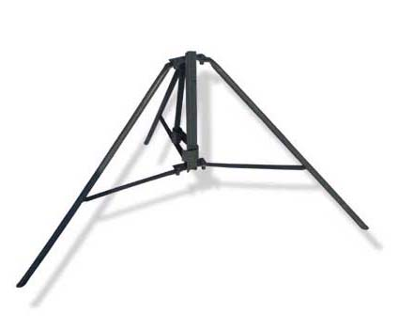 | 1.70 | 45 | 330

Унивилка

 | Аренда (руб/сутки) | Аренда (руб/мес) | Продажа (руб)
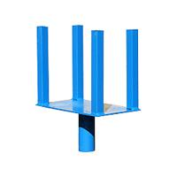 | 0.67 | 20 | 100

Балка (БДК)

 | Балка БДК | Аренда (руб/сутки) | Аренда (руб/мес)
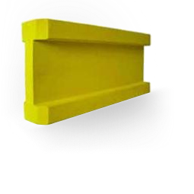 | БДК 1.0 | 1.50 | 45.00
 | БДК 1.5 | 2.25 | 67.50
 | БДК 1.8 | 2.70 | 81.00
 | БДК 2.0 | 3.00 | 90.00
 | БДК 2.4 | 3.60 | 108.00
 | БДК 3.0 | 4.50 | 135.00
 | БДК 3.6 | 5.40 | 162.00

Фанера в аренду

 | Наименование | Аренда руб. за м.кв./сутки | Аренда руб. за м.кв./мес | Продажа за лист 2,98 м2
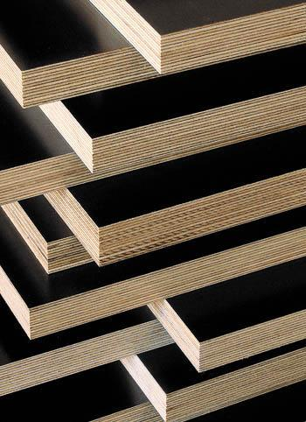 | Фанера ламинированная 18 мм (Россия) 1220х2440х18 мм | 6.00 | 180.00 | 2056.2
 | Фанера ламинированная 18 мм (Китай) 1220х2440х18 мм | 5.00 | 150.00 | 1668.8

Объемные стойки
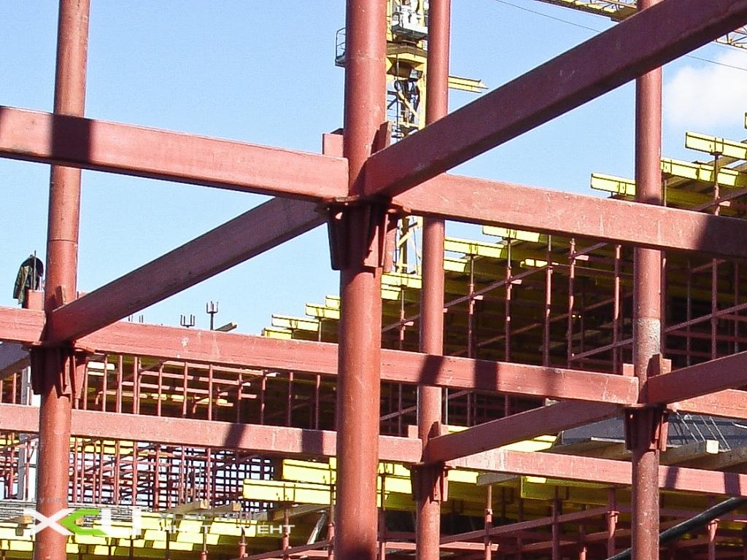
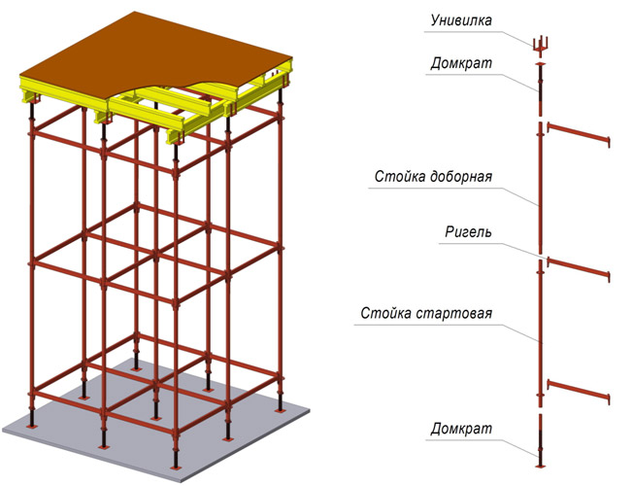
Минимальный срок аренды - 2 недели

Опалубки перекрытий на объемных стойках (только металл)

Высота перекрытия | Толщина перекрытия < 400мм Шаг осей 2*1,5 м | Толщина перекрытия < 500мм Шаг осей 1,5*1,5 м | Толщина перекрытия < 600мм Шаг осей 1,25*1,50 м | Толщина перекрытия > 600мм
< 4.5 м | 450 руб./м2 в месяц | 520 руб./м2 в месяц | 700 руб./м2 в месяц | Рассчитывается индивидуально
< 5,5 м | 500 руб./м2 в месяц | 620 руб./м2 в месяц | 780 руб./м2 в месяц | Рассчитывается индивидуально
< 6,5м | 520 руб./м2 в месяц | 660 руб./м2 в месяц | 810 руб./м2 в месяц | Рассчитывается индивидуально
< 7,5 м | 650 руб./м2 в месяц | 720 руб./м2 в месяц | 950 руб./м2 в месяц | Рассчитывается индивидуально
< 8,5 м | 780 руб./м2 в месяц | 900 руб./м2 в месяц | 1100 руб./м2 в месяц | Рассчитывается индивидуально
> 8,5 м | Рассчитывается индивидуально | Рассчитывается индивидуально | Рассчитывается индивидуально | Рассчитывается индивидуально

